Mô hình Backup
 |  |  |  |  |  |  |  |  |  | Backup lại toàn bộ trước
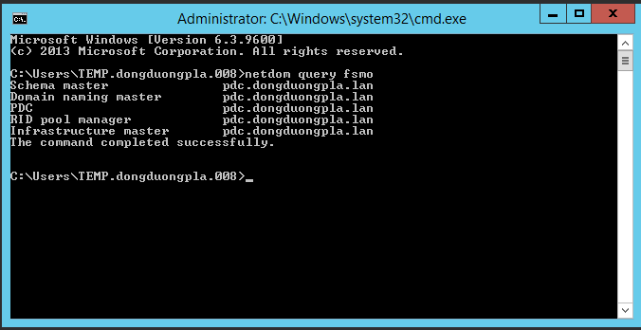

 |  |  |  |  |  | Máy ảo |  | Máy ảo.
 |  |  | 192.168.1.251/24 |  |  | 192.168.1.252/24 |  | 192.168.1.253/24
 |  |  | MDC |  |  | ADC |  | PDC | Primary Domain
 | Backup Item: | Data |  |  |  | Backup Normal. |  | No Backup
 | Type Backup: Faster. |  |  |  | Backup Item: | Full Server.
 |  |  |  |  | Type Backup: Nomal. |  |  | Nên Backup lại toàn bộ

 |  |  |  |  |  |  |  |  | 192.168.1.1/24

 |  |  |  |  |  |  |  |  |  | Dial-Out | Phương án thay thế Server 253
 |  |  |  |  |  |  |  |  |  |  | Backup Full lại toàn bộ Server 253 ra một ổ cứng ngoài.
 |  |  |  |  |  |  |  |  |  |  | thực hiện thử Recover Server từ bản Backup Full vừa rồi xem thực tế có dựng lại ko, có thể dựng lại
 |  |  |  |  |  |  |  |  |  |  |  | trên máy tính văn phòng hoặc Server.
 |  |  |  |  |  |  |  |  | Off DHCP | Dial-In | Backup lại toàn bộ.

đang chưa chốt phương án để làm việc thực tế. |  |  |  |  |  |  |  |  |  |  |  |  | Tes trước với máy tính dự phòng và máy winserver
 |  |  |  |  |  |  |  |  |  | Dial-In
 |  |  |  |  |  |  |  |  |  |  | Nếu dựng lại được ok thì tiến hành thực hiện Migrate trên máy vật lý.
 |  |  |  |  |  |  |  | Backup Item: | Full |  | Kiểm tra version schema của máy hiện tại.
 |  |  |  |  |  |  | 192.168.2.9/24 |  |  | Dial-Out
 |  |  |  | 192.168.2.10/24 |  |  | DD2CHILD
 |  |  |  | DCDD2
 |  | Backup Item: |  |  |  |  | Type Backup: Faster.
 |  |  |  |  |  |  |  |  | 192.168.2.1/24 |  | cắm USB WIN 2022 VÀO để Update Version Schema
 |  |  |  |  |  |  |  |  |  |  | thực hiện tạo ADDC với Winserver2022
 |  |  |  |  |  |  |  |  |  | Dial-Out | Di chuyển 5 Role sang ADC 2022
 |  |  |  |  |  |  |  |  |  | Dial-In | Chưa Demote Server 253 vội , tạm thời lưu kho Server 253 để thực hiện Test xem server mới có hoạt động ổn định không.
 |  | Type Backup: Faster.

